INGRESO
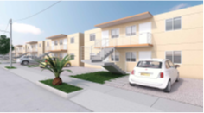 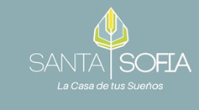 INGRESO DE MATERIALES FORMATOS RM1

Fecha de Ingreso: 18/04/2021 |  | Empresa: Sodimac Colombia S.A - Homecenter |  | N° de Remisión: 0001
Obra: CIUDADELA SANTA SOFIA |  | Dirección: SABANAGRANDE |  | Teléfono y/o celular: 312 524 89 75
Nombre de quien recibe : LUIS HERNANDEZ |  | Observaciones:

CODIGO | DESCRIPCIÓN |  |  | CANTIDAD

110 | CAOLIN 25Kg |  |  | 300
111 | MARMOLINA 25Kg |  |  | 300
120 | CEMENTO ORIENTE 25Kg |  |  | 200

FIRMA DE QUIEN ELABORÓ |  |  | FIRMA DE QUIEN RECIBIÓ

